Sheet1
標別 | 甲標 | 乙標 | 丙標 | 丁標 | 戊標 | 己標 | 庚標 | 辛標 | 壬標 | 癸標
品牌 | 丽驰-LTIZ | 丽驰-LTIZ | 丽驰-LTIZ | 丽驰-LTIZ | 丽驰-LTIZ | 丽驰-LTIZ | 丽驰-LTIZ | 丽驰-LTIZ | 丽驰-LTIZ | 丽驰-LTIZ
型式 | TV-500 | TV-500 | TV-500 | TV-500 | TV-500 | TV-500 | TV-500 | TV-500 | TV-500 | TV-500
机台编号 | 66A000508 | 76A000236 | 76A000237 | 76A000238 | 76A000239 | 76A000240 | 76A000241 | 76A000253 | 76A000254 | 76A000255
机台号照片 | 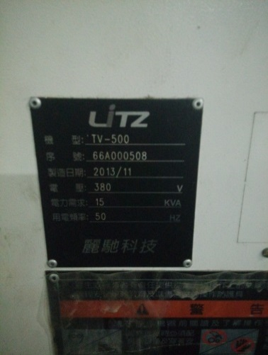 | 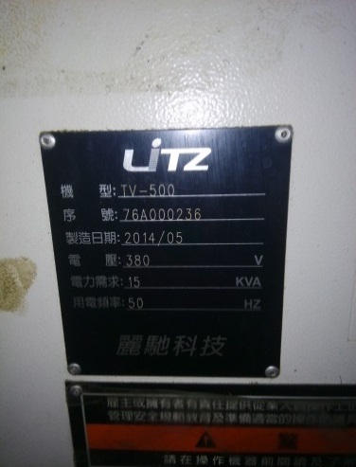 | 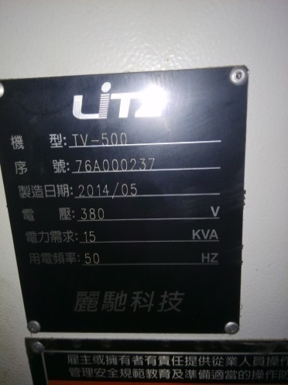 | 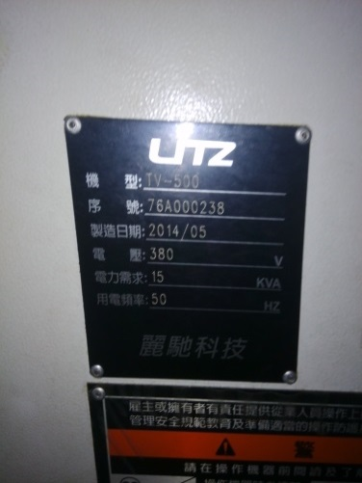 | 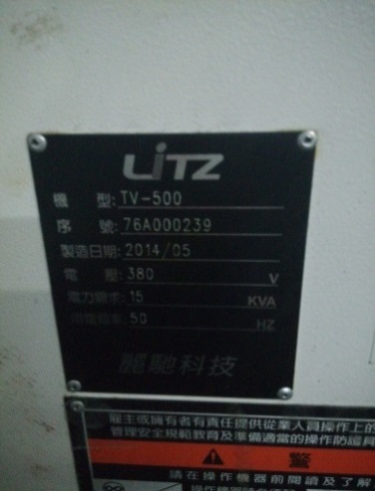 | 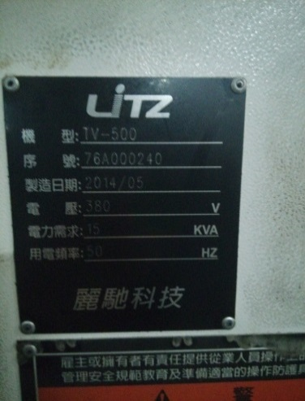 | 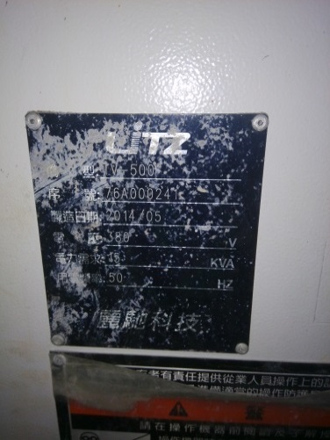 | 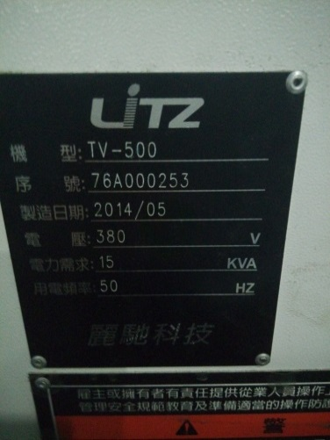 | 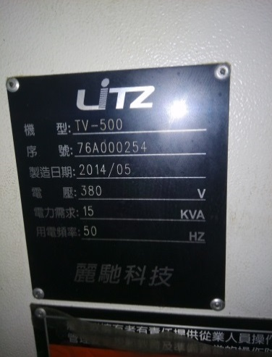 | 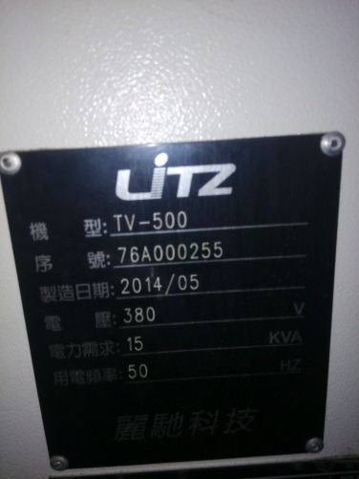

制造日期 | 2013.11 | 2014.5 | 2014.5 | 2014.5 | 2014.5 | 2014.5 | 2014.5 | 2014.5 | 2014.5 | 2014.5
设备照片 | 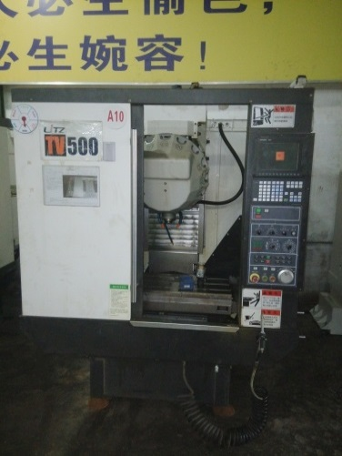 | 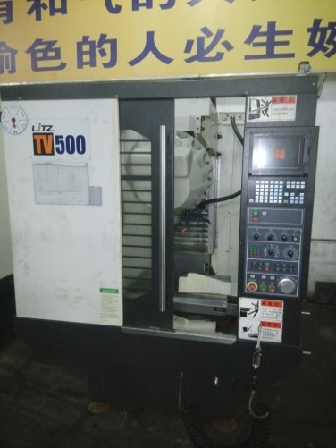 | 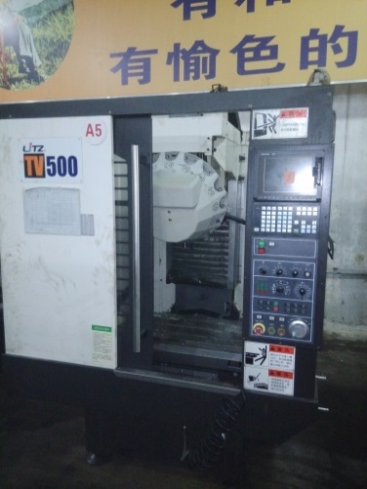 | 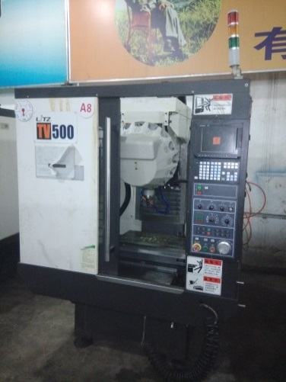 | 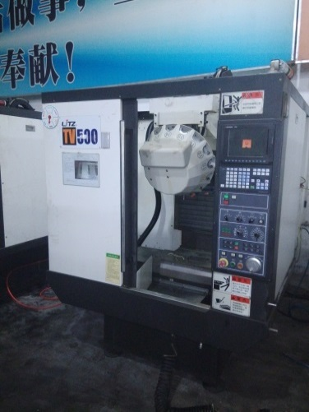 | 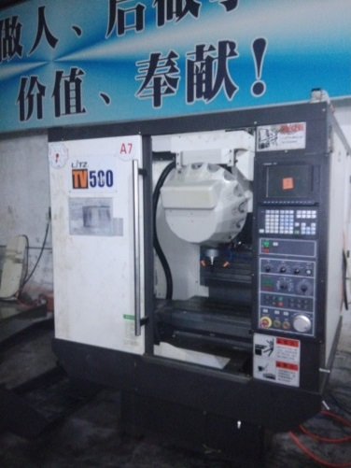 | 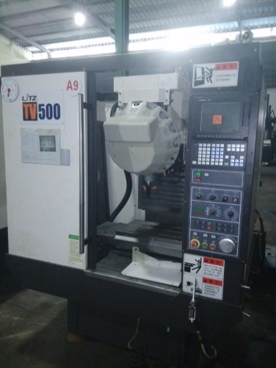 | 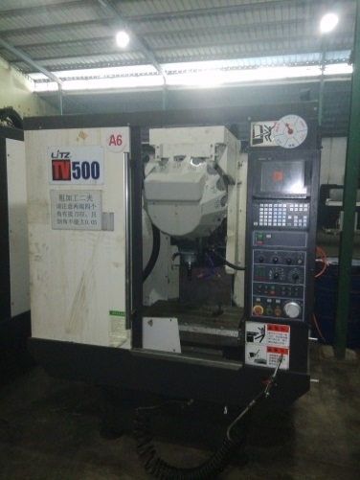 | 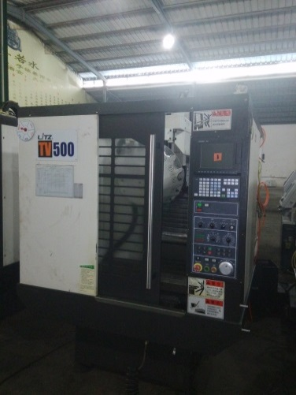 | 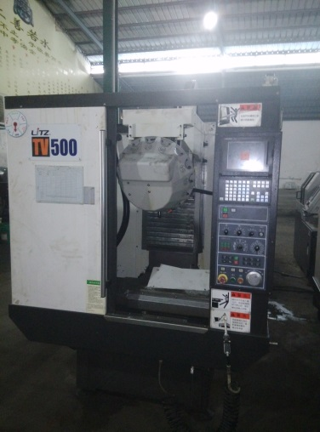

控制系统 | 三菱 M70-2A | 三菱 M70-2A | 三菱 M70-2A | 三菱 M70-2A | 三菱 M70-2A | 三菱 M70-2A | 三菱 M70-2A | 三菱 M70-2A | 三菱 M70-2A | 三菱 M70-2A
主轴转速 | 24000/min | 24000/min | 24000/min | 24000/min | 24000/min | 24000/min | 24000/min | 24000/min | 24000/min | 24000/min
刀库 | 16把 | 16把 | 16把 | 16把 | 16把 | 16把 | 16把 | 16把 | 16把 | 16把
配置水箱 | 无 | 水箱1只 | 水箱1只 | 水箱1只 | 水箱1只 | 无 | 无 | 无 | 无 | 无
配置水箱马达 | 无 | 水箱马达1只 | 水箱马达1只 | 水箱马达1只 | 无 | 无 | 无 | 无 | 无 | 无
配置油冷机 | 无 | 无 | 无 | 无 | 无 | 无 | 无 | 无 | 无 | 无
拍卖底价 (人民币元) | 141,760 | 163,040 | 163,040 | 163,040 | 161,520 | 161,520 | 161,520 | 161,520 | 161,520 | 161,520

拍卖总底价 | 1,600,000

